Avalúo
AVALÚO DE INMUEBLE

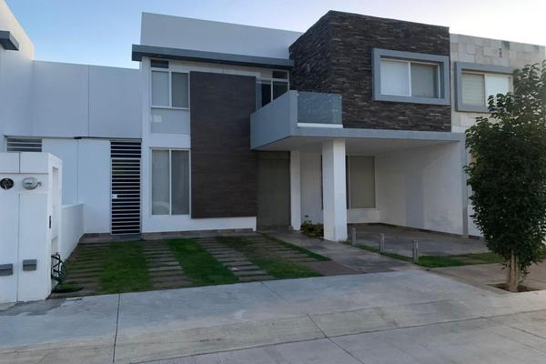

I. |  |  | Inmueble |  |  |  |  |  |  |  | TERRENO BARDEADO CON TERRAZA

 |  |  | que se Valúa |  |  |  |  |  |  |  | JOSÉ ARMANDO #108, COLONIA LINDAVISTA

 |  |  | PROPIETARIO
 |  |  | VALUADÓR |  |  |  |  |  |  |  | Ing. Jóse Villalobos Araujo
 |  |  | No. SOCIO COLEGIO DE VALUADORES
 |  |  | ESPECIALIDAD |  |  |  |  |  |  |  | Inmuebles
 |  |  | FECHA DE AVALÚO |  |  |  |  |  |  |  | 2024-10-14
 |  |  | UBICACIÓN DEL INMUEBLE |  |  |  |  |  |  |  | José Armando #108, Colonia Lindavista
 |  |  |  |  |  |  |  |  |  |  | Municipio de Aguascalientes. AGUASCALIENTES
 |  |  | LOTE |  |  |  |  |  |  |  | 9
 |  |  | MANZANA |  |  |  |  |  |  |  | 2
 |  |  | REGIMEN DE PROPIEDAD |  |  |  |  |  |  |  | Privada
 |  |  | OBJETO DEL AVALÚO |  |  |  |  |  |  |  | Estimar el Valor Comercial de las Mejoras
 |  |  | PROPOSITO DEL AVALÚO |  |  |  |  |  |  |  | Caluclo de I.S.R.
 |  |  | CUENTA CATASTRAL |  |  |  |  |  |  |  | XX-XXXX-XX-XXXX-XXX-XXX
 |  |  | CUENTA PREDIAL |  |  |  |  |  |  |  | UXXXXXX
 |  |  | FOLIO REAL
 |  |  | ESCRITURA |  |  |  |  |  |  |  | NO SE PROPORCIONÓ

$ |  |  | VALOR DE MEJORAS REFERIDO A FEBRERO DE 2020 |  |  |  |  |  |  |  |  |  |  |  |  |  |  | 250,720.85 |  |  |  |  | PESOS

$ |  |  | VALOR NETO DE REPOSICIÓN |  |  |  |  |  |  |  |  |  |  |  |  |  |  | 7,646,268.14 |  |  |  |  | PESOS

II. |  |  | Caracteristicas

 |  |  | Urbanas

CLASIFICACION DE LA ZONA |  |  |  |  |  |  | MEDIA |  |  |  |  |  | 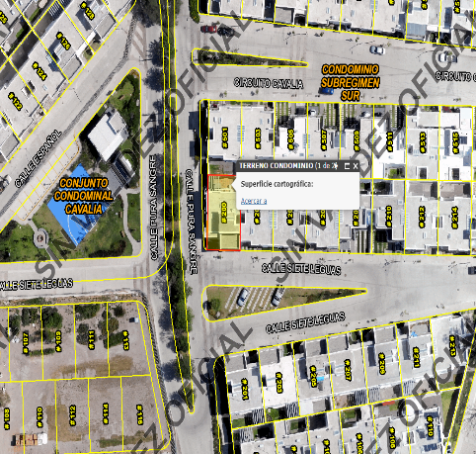
TIPOS DE CONSTRUCCIÓN |  |  |  |  |  |  | CASAS UNIFAMILIARES
INDICE DE SATURACIÓN
POBLACIÓN |  |  |  |  |  |  | MEDIA
CONTAMINACIÓN AMBIENTAL |  |  |  |  |  |  | NORMAL
USO DE SUELO |  |  |  |  |  |  | HABITACIONAL
VIAS DE ACCESO |  |  |  |  |  |  | AVENIDA JOSÉ Ma. CHÁVEZ

SERVICIOS PUBLICOS |  |  |  | ✔️ | AGUA |  |  |  |  | GAS NATURAL

 |  |  |  | ✔️ | LUZ |  |  |  | ✔️ | TV POR CABLE

 |  |  |  | ✔️ | DRENAJE |  |  |  | ✔️ | INTERNET

 |  |  |  | ✔️ | TELEFONO |  |  |  | ✔️ | VIGILANCIA

EQUIPAMENTO URBANO |  |  |  | ✔️ | PARQUES |  |  |  | ✔️ | ABASTO
 |  |  |  |  |  |  |  |  | ✔️
 |  |  |  | ✔️ | ESCUELAS |  |  |  | ✔️ | OFICINAS

 |  |  |  | ✔️ | HOSPITAL |  |  |  | ✔️ | PAVIMENTOS

 |  |  |  | ✔️ | GUARNICIONES |  |  |  | ✔️ | BANQUETAS

III. |  |  | Terreno

 |  |  |  | TRAMO DE CALLES |  |  | NORTE: |  |  |  |  |  |  | 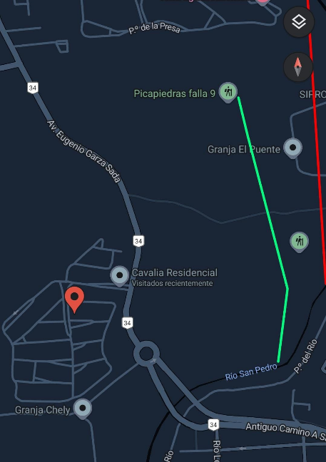
 |  |  |  | TRANSVERSALES, |  |  | SUR:
 |  |  |  | LIMÍTROFES Y |  |  | ESTE:
 |  |  |  | ORIENTACIÓN |  |  | OSTE:
MEDIDAS Y COLINDANCIAS DEL TERRENO

 |  |  | NORESTE: | 8.38 |  |  | LOTE 10 DE LA SUBDIVISION
 |  |  | SURESTE: | 17.00 |  |  | LOTE 12 DE LA SUBDIVISION.
 |  |  | SUROESTE | 11.00 |  |  | CIRCUITO PRIETO AZABACHE
 |  |  | NOROESTE | 13.96 |  |  | AREA COMÚN
 |  |  | NOROESTE | 4.01 |  |  | CIRCUITO PRIETO AZABACHE

TOPOGRAFÍA Y CONFIG. |  |  |  |  |  |  | TERRENO REGULAR PLANO
CARAC. PANORÁMICAS
SERVIDUMBRES Y RESTRICC. |  |  |  |  |  |  | NINGUNA APARENTE

FALLAS

NO SE APRECIAN FALLAS CERCANAS SEGÚN EL SISTEMA DE INFORMACIÓN DE FALLAS GEOLOGICAS Y GRIETAS (Sifagg).

GEORREFERENCIA

X= 776197.68 Y= 2424293.87
21°54'4.256" N; 102°19'36.336" W

IV. |  |  | Descripción

 |  |  | General del Inmueble
MEDIDAS Y COLINDANCIAS DEL TERRENO

 |  |  |  | CONSTRUCCIÓN |  | Casa Habitación |  |  |  |  |  |  |  |  |  |  |  |  |  |  | USO ACTUAL | HABITADA
 |  |  |  | TIPO |  | Residencial |  |  |  |  |  |  |  |  |  |  |  |  |  |  | ESPACIOS CONSTRUIDOS: | 5
 |  |  |  | ÁREA CONSTRUIDA |  | 232.65 m2 |  |  |  |  |  |  |  |  |  |  |  |  |  |  | NÚMERO DE NIVELES: | 3
 |  |  |  |  |  |  |  |  |  |  |  |  |  |  |  |  |  |  |  |  | EDAD APROXIMADA: | 60
 |  |  |  | SUP. TERRENO |  | 183.06 m2 |  |  |  |  |  |  |  |  |  |  |  |  |  |  | VIDA ÚTIL REMANENTE: | 54
 |  | FUENTE: ESCRITURAS |  |  |  |  |  |  |  |  |  |  |  |  |  |  |  |  |  |  | ESTADO DE CONSERVACIÓN: | BUENA
 |  |  |  |  |  |  |  |  |  |  |  |  |  |  |  |  |  |  |  |  | CALIDAD DEL PROYECTO: | BUENA
 |  |  |  |  |  |  |  |  |  |  |  |  |  |  |  |  |  |  |  |  | UNIDADES RENTABLES: | NO APLICA

V. |  |  | Consideraciones

 |  |  | Previas al Avalúo
Ampliación de la descripción del inmueble:

 |  |  | CASA HABITACIÓN DE CLASE MEDIA ALTA BARDEADA PERIMETRALMENTE, CON 3 NIVELES, EL ULTIMO SIENDO UN ROOF GARDEN, CONTANDO CON CONSTRUCCION PRINCIPAL Y ACCESORIOS.

 |  |  | EL SOLICITANTE MANIFIESTA QUE ADQUIRIO UN TERRENO BALDÍO CONTRUYÓ POR SU CUENTA TODA LA CASA HABITACIÓN CONCLUYENDO EN FEBRERO DEL AÑO DEL 2020.

Ampliación de la descripción del inmueble:

 |  |  | Enfoque de Costos La valuación del terreno se estima de acuerdo a la Investigación de Mercado. Se aplica el criterio y tablas de Ross-Heidecke, para la estimación de los factores de depreciación. Este enfoque considera que valor máximo del bien para el comprador con información pertinente, será la cantidad necesaria para construir o adquirir un nuevo bien de igual utilidad. Cuando el bien no es nuevo, el valor de reposición nuevo deberá ser ajustado de acuerdo a todos los métodos de apreciación y obsolescencia a la fecha del avalúo. Enfoque de Ingresos (Valor de capitalización de rentas): Es el valor presente de beneficios futuros derivados de la propiedad y es generalmente medido a través de la capitalización de un nivel específico de ingresos. Enfoque de Mercado (Valor comparativo de mercado): Es la cantidad estimada, en términos monetarios a partir del análisis y comparación de bienes iguales o similares al bien objeto de estudio, que han sido vendidos o que se encuentran en proceso de venta en el mercado abierto. Este análisis, para inmuebles especiales, se puede ralizar comparando superficie de construcción, habitaciones de hotel, camas de hospital, etc. Valor Comercial: Es el precio más probable en que se podría comercializar un bien, en las circunstancias prevalecientes a la fecha del avalúo, en un plazo razonable de exposición en una transacción llevada a cabo entre un oferente y un demandante libres de presiones, bien informados y como resultado de ponderar el valor físico, el valor de capitalización de rentas y el valor de mercado del bien que se trate.

Comentarios generales, supuestos, exclusiones y condiciones limitantes al avalúo

 |  |  | El presente análisis presupone que no existe una restricción legal en cuanto a la posesión del bien y al uso lícito del mismo. Los valores de calle y de mercado se estiman con base en la homologación de los comparables obtenidos en la investigación del mercado inmobiliario de la zona de ubicación del inmueble y zonas de características similares. La homologación considera las condiciones del inmueble que se analiza.

Factores de Homologación empleados

 | sup |  | Superficie construida/ terreno |  |  |  |  |  |  |  |  |  |  | csp |  | Calidad de los servicios publicos (0-10)
 | neg |  | Factor de negociación |  |  |  |  |  |  |  |  |  |  | ec |  | Estado de conservación
 | fub |  | Factor de ubicación dentro de la colonia |  |  |  |  |  |  |  |  |  |  | proy |  | Calidad del Proyecto
tfr - Tipo de Fracc. - Factores de Zona |  |  |  |  |  |  |  |  |  |  |  |  |  | for = Factor de Forma

Turista comercial |  |  |  |  | TC |  |  |  |  |  | 1.00 |  |  | Regular |  |  |  | R |  |  |  |  |  | 1.00
Comercial de 1a |  |  |  |  | C1 |  |  |  |  |  | 0.90 |  |  | Irregular 4L |  |  |  | I4L |  |  |  |  |  | 0.90
Comercial de 2a |  |  |  |  | C2 |  |  |  |  |  | 0.80 |  |  | Irregular +4L |  |  |  | I+4L |  |  |  |  |  | 0.80
Residencial de lujo |  |  |  |  | RL |  |  |  |  |  | 0.70
Residencial de 1a |  |  |  |  | R1 |  |  |  |  |  | 0.60
Residencial de 2a |  |  |  |  | R2 |  |  |  |  |  | 0.50
Interés Social |  |  |  |  | IS |  |  |  |  |  | 0.40
Habitacional Popular |  |  |  |  | HP |  |  |  |  |  | 0.30
fesq = Factor de Esquina |  |  |  |  |  |  |  |  |  |  |  |  |  | top = Factor de Topografía

Interior |  |  |  |  | INT |  |  |  |  |  | 0.85 |  |  | Plano |  |  |  | PL |  |  |  |  |  | 1.00
Medianero |  |  |  |  | MED |  |  |  |  |  | 1.00 |  |  | Ascendente |  |  |  | AS |  |  |  |  |  | 0.90
Esquina |  |  |  |  | ESQ |  |  |  |  |  | 1.15 |  |  | Descendente |  |  |  | DE |  |  |  |  |  | 0.90
Cabecero |  |  |  |  | CAB |  |  |  |  |  | 1.25 |  |  | Accidentado |  |  |  | AC |  |  |  |  |  | 0.8
Manzanero |  |  |  |  | MAN |  |  |  |  |  | 1.35
fic = Factor interciudad |  |  |  |  |  |  |  |  |  |  |  |  |  | fiss = Factor Sismicidad

Ciudad de Mexico |  |  |  |  | CDMX |  |  |  |  |  | 1.00 |  |  | D |  |  |  | Alta Sismicidad |  |  |  |  |  | 1.00
Aguascalientes |  |  |  |  | AGS |  |  |  |  |  | 0.897 |  |  | C |  |  |  | Sísmica |  |  |  |  |  | 0.99
Guadalajara |  |  |  |  | GDL |  |  |  |  |  | 0.98 |  |  | B |  |  |  | Baja Sismicidad |  |  |  |  |  | 0.98
fe = Factor Economico de Escala |  |  |  |  |  |  |  |  |  |  |  |  |  | FR = fic*fsis*fee

Muy reducido |  |  |  |  | menor 100 m2 |  |  |  |  |  | 1.150
 |  |  |  |  | 100-500 m2 |  |  |  |  |  | 1.125
Reducido |  |  |  |  | 500-1000 m2 |  |  |  |  |  | 1.100

VI. |  |  | Investigación

 |  |  | de Mercado
TERRENOS EN VENTA

 |  |  |  |  |  | 1 |  |  |  |  | 2 |  |  |  |  |  | 3 |  |  | 4

 |  |  |  |  |  | NO APLICA

VII. |  |  | Aplicación del enfoque

 |  |  | Comparativo de Mercado
TERRENO

sujeto |  |  |  |  |  | 1 |  |  |  |  | 2 |  |  |  |  |  | 3 |  |  | 4
vum$
sup
neg
fub
csp
top
for
tfr
Fesq
factor de homologación |  |  |  |  |  |  |  |  |  | 0.000 |  |  |  |  | 0.000 |  |  |  | 0.000 |  |  |  |  | 0.000
valor unitario del terreno homologado |  |  |  |  |  |  |  |  |  | 0.00 |  |  |  |  | 0.00 |  |  |  | 0.00 |  |  |  |  | 0.00

 |  |  |  |  |  |  |  | superficie |  |  |  | 0.00 |  |  |  |  |  |  |  | precio de mercado ponderado | 0.00 |  |  | $/m2
 |  |  |  |  |  |  |  | indiviso |  |  |  | 100.0% |  |  |  |  |  |  |  | valor del terreno | NO APLICA
VIII. |  |  | Aplicación del enfoque

 |  |  | de Costos (Valor Físico o Directo)
...

